PROBLEMA1
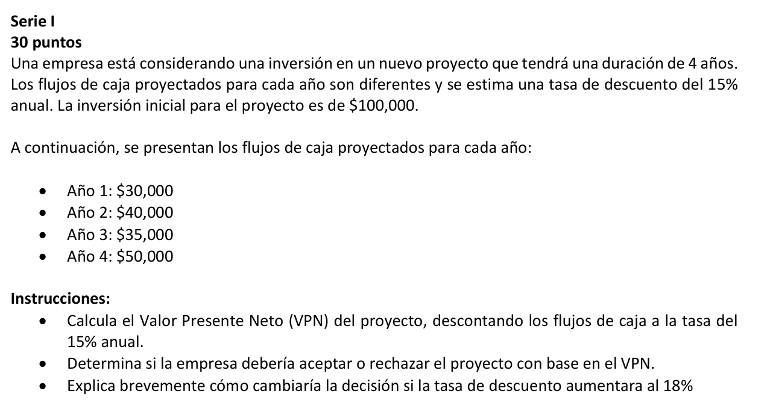
AÑO | FLUJO DE CAJA | 15%
0 | Q100,000.00 | Q80,811.68
1 | Q30,000.00
2 | Q40,000.00
3 | Q35,000.00
4 | Q50,000.00

a) | 1 | Q26,086.96
 | 2 | Q30,245.75
 | 3 | Q23,013.07
 | 4 | Q28,587.66

 | VPN = | Q7,933.43

b) | 1 | Q25,423.73
 | 2 | Q28,727.38
 | 3 | Q21,302.08
 | 4 | Q25,789.44

 | VPN = | Q1,242.63

c)
el aumentar una tasa del 18% el VPN disminuye lo que indica que los flujos de caja futuros valen menos en terminos presentes, aunque el VPN sigue siendo positivo el beneficio esperado es menor, si dicha tasa de descuento aumentara aun mas y el VPN se volviera negativo, entonces la empresa deberia rechazar el proyecto.

PROBLEMA2
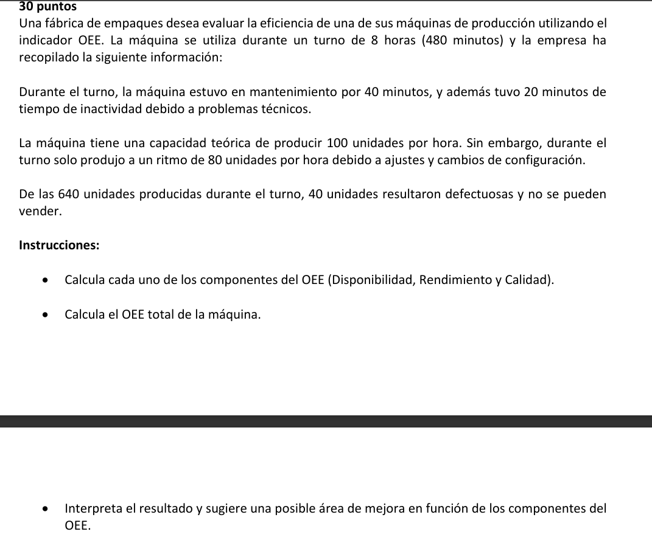
TPP = | 480 | min
TP = | 60 | min
TO = | 420 | min

DISPONIBILIDAD = | 0.875 | 87.5% | Tiempo operacion
 |  |  | Tiempo de produccion planificado

VIP = | 1.6666666667 | unidades/min
VRP = | 1.3333333333 | unidades/min

PI = | 700 | unidades
PR = | 640 | unidades

RENDIMIENTO = | 0.914 | 91.43%

UP = | 640 | unidades | Unidades Buenas
UD = | 40 | unidades | Unidades producidas

UB = | 600 | unidades

a) interpretacion del OEE:
el OEE de 75% indica que hay margen para mejorar la eficiencia de dicha maquina
area principal de mejora disponibilidad: planificar el mantenimiento preventivo durante periodos de menor demanda o fuera de los turnos de produccion, asegurar que el equipo de mantenimiento esta bien capacitado para minimizar el tiempo de parada.
rendimiento: entrenar a los operadores para mantener la maquina funcionando a su capacidad optima.
calidad: implementar controles durante la produccion para detectar y corregir defectos rapidamente, asi como identificar las causas comunes de los defectos y aplicar soluciones preventivas.
CALIDAD = | 0.9375 | 93.75%

OEE TOTAL = | 0.750 | 75%

PROBLEMA3
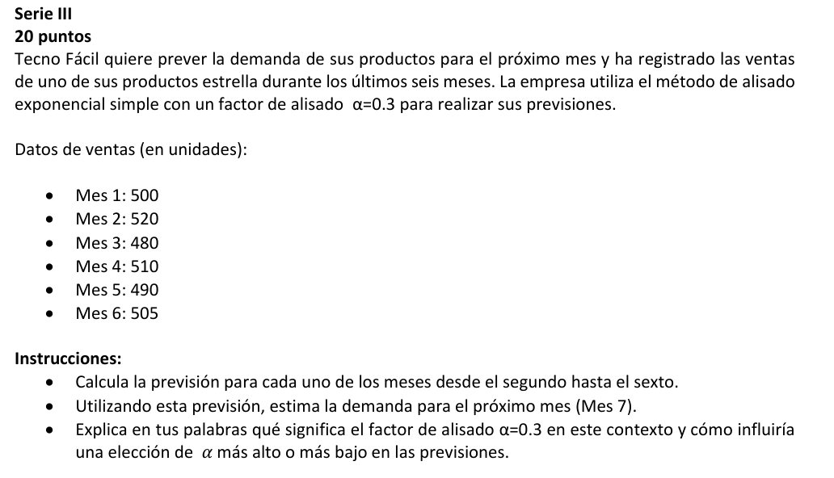
Mes | Demanda Real | F | T
1 | 500 | 500
2 | 520 | 500
3 | 480 | 506
4 | 510 | 498.2
5 | 490 | 501.74
6 | 505 | 498.218
7 | ? | 500.2526

α | 0.3

Demanda estimada para el Mes 7: 500.25 unidades

Dicho factor αdetermina el peso que le damos a la demanda más reciente en comparación con el pronóstico anterior. α=0.3 significa que el 30% del pronóstico se basa en la demanda real del período anterior, y el 70% se basa en el pronóstico del período anterior.

PROBLEMA4
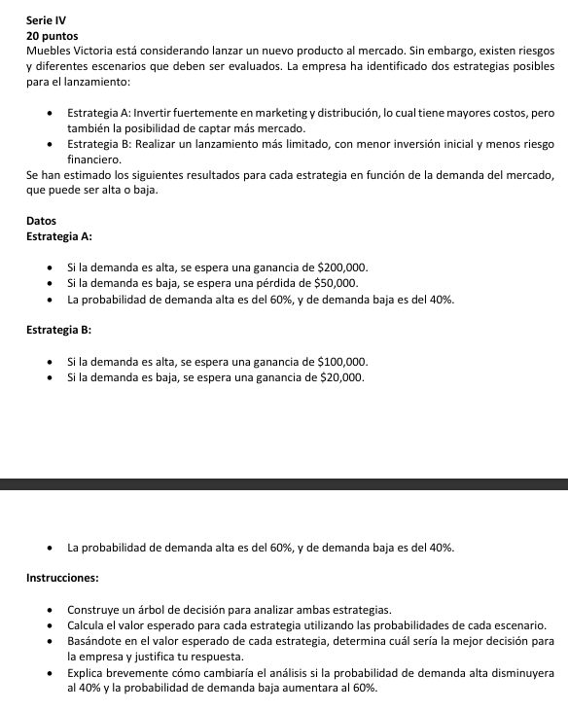
a)

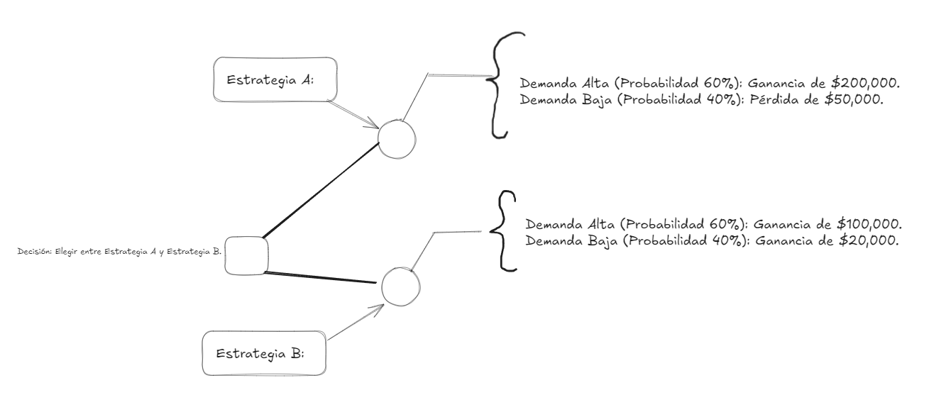

b)
VEa = | Q100,000.00
VEb = | Q68,000.00

La empresa debería elegir la Estrategia A, ya que tiene un valor esperado mayor 100,000 que la Estrategia B 68,000 la empresa debería elegir la Estrategia A, ya que maximiza las ganancias esperadas. justificacion:
Al elegir la opción con el valor esperado más alto, la empresa maximiza sus ganancias promedio a largo plazo.
c)

d)
Demanda Alta: 40% (0.4)
Demanda Baja: 60% (0.6)

VEa = | Q50,000.00
VEb = | Q52,000.00
La empresa debería elegir la Estrategia B, ya que ahora tiene un valor esperado ligeramente mayor que la Estrategia A. justificacion:Con la disminución de la probabilidad de demanda alta, la Estrategia A se vuelve menos atractiva debido al mayor riesgo de pérdida.

EXTRA
El primer enfrentamiento oficial y eliminatorio entre el FC Barcelona y el Real Madrid en la historia tuvo lugar en las semifinales de la Copa del Rey de 1916. Después de una serie de partidos emocionantes, el Real Madrid avanzó a la final al derrotar al FC Barcelona en el segundo partido de desempate. Equipo que Avanzó
El Real Madrid ganó el segundo partido de desempate y avanzó a la final de la Copa del Rey de 1916.

